1 bug-report
 | Версия Google Chrome | Версия 114.0.5735.134 (Официальная сборка), (64 бит)

Полное описание
ID | Краткое описание | Шаги | Ожидаемый результат | Фактический результат | Важность/ Severity | Приоритет/ Priority | Дефект
 | Страница записи на тест-драйв автомобиля.
1 | Пропуск знака "-" в слове "тест-драйв" под логотипом компании. | 1. Открыть сайт URL: https://testdrive.andersenlab.com/ | Правильное написание надписи "Запись на тест-драйв". | Написание слова "тест-драйв" без знака "-". | Trivial/ Тривиальный баг. |  | 

 | Страница "Благодарим за запись на тест-драйв!"
2 | Пропуск знака "-" в слове "тест-драйв". Надпись "благодарим за запись на тест-драйв!" | 1. Открыть сайт URL: https://testdrive.andersenlab.com/ | Правильное написание надписи "Благодарим за запись на тест-драйв!" | Написание слова "тест-драйв" без знака "-". | Trivial/ Тривиальный баг. |  | 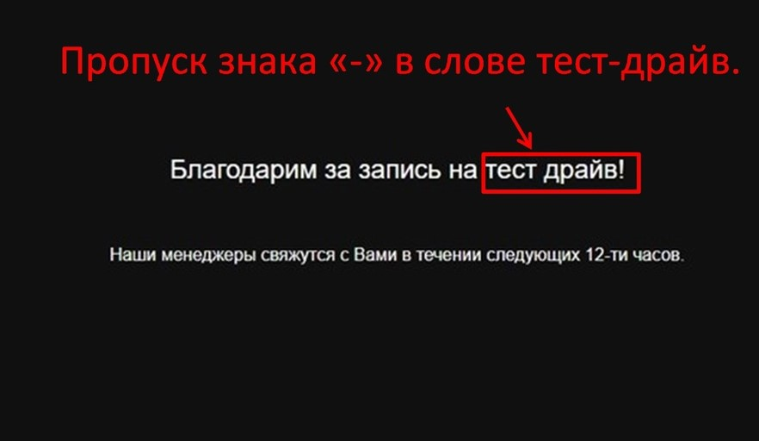
 |  | 2. Выбрать автомобиль > Нажать кнопку "Продолжить".
 |  | 3. Выбрать характеристики автомобиля > Перейти на страницу "Контактные данные".
 |  | 4. Подтвердить данные > Нажать кнопку "Записаться".

2 bug-report
 | Версия Google Chrome | Версия 114.0.5735.134 (Официальная сборка), (64 бит)
Полное описание
ID | Краткое описание | Шаги | Ожидаемый результат | Фактический результат | Важность/ Severity | Приоритет/ Priority | Дефект
 | Страница записи на тест-драйв автомобиля.
1 | Не соответствие названия автомобиля изображению. | 1. Открыть сайт URL: https://testdrive.andersenlab.com/ | Соответствие названия с изображением автомобиля "Mercedes-Benz A-class w176". | Не соответствие названия "Cayenne 400" с изображением автомобиля марки "Mercedes w176". | Critical/ Критическая ошибка. |  | 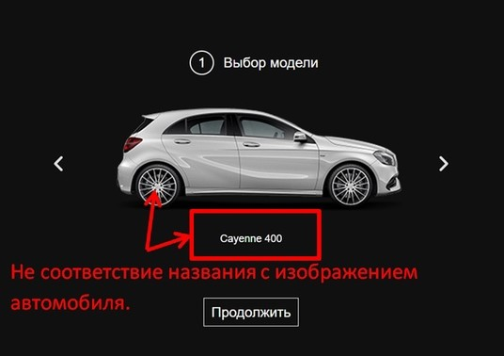
 |  | 2. Пролистать карусель с автомобилями.
2 | Удвоенное изображение при быстрой прокрутки карусели с автомобилями. | 1. Прокрутить карусель с автомобилями. | Быстрая прокрутка карусели с изображениями. | Удвоенное изображение при быстрой прокуртки карусели вправо-влево. | Trivial/ Тривиальный баг. |  | 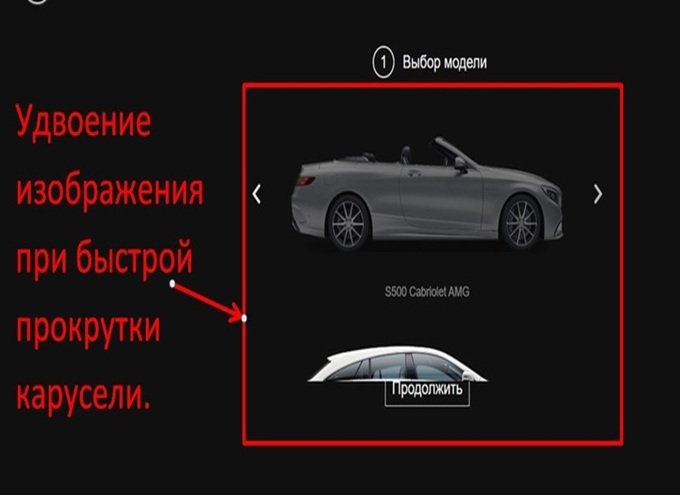

3 bug-report
 | Версия Google Chrome | Версия 114.0.5735.134 (Официальная сборка), (64 бит)
Полное описание
ID | Краткое описание | Шаги | Ожидаемый результат | Фактический результат | Важность/ Severity | Приоритет/ Priority | Дефект
 | Страница "Технические характеристики GLC 250D 4MATIC"
1 | Ошибка в выпадающем списке "Двигатель". | 1. Открыть сайт URL: https://testdrive.andersenlab.com | Список двигателей для данного автомобиля. | Ошибка "OutOfMemoryError" в выпадающем списке двигателей. | Minor. Незначительный баг. |  | 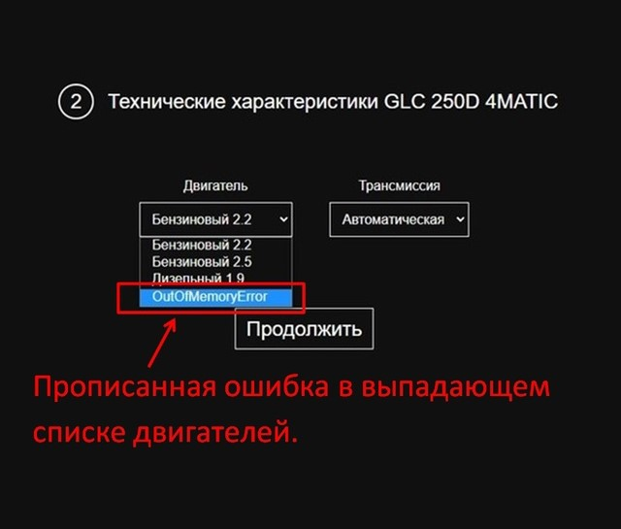 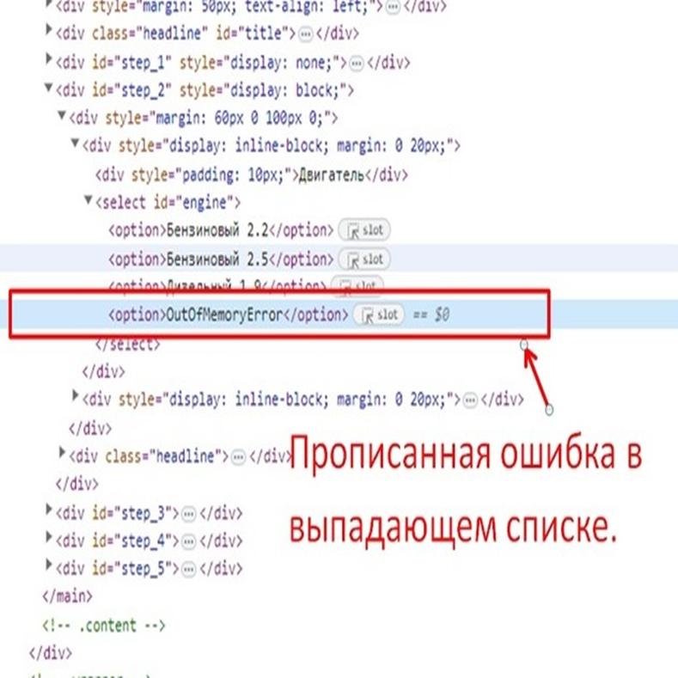
 |  | 2. Выбрать из карусели автомобиль "GLC 250D 4MATIC".
 |  | 3. Нажать на выпадающий список для выбора двигателя автомобиля.

4 bug-report
 | Версия Google Chrome | Версия 114.0.5735.134 (Официальная сборка), (64 бит)

Полное описание
ID | Краткое описание | Предусловие | Шаги | Ожидаемый результат | Фактический результат | Важность/ Severity | Приоритет/ Priority | Дефект
1 | Отсутствие валидации в полях ввода | 1. Открыть сайт URL: https://testdrive.andersenlab.com/ 2. Выбрать автомобиль > Нажать кнопку "Продолжить". | 3. Выбрать характеристики автомобиля > Перейти на страницу "Контактные данные". | Присутствие валидации для полей ввода информации на странице "Контактные данные". | Отсутствие валидации для полей ввода информации на странице "Контактные данные". | Major. Существенный баг |  | 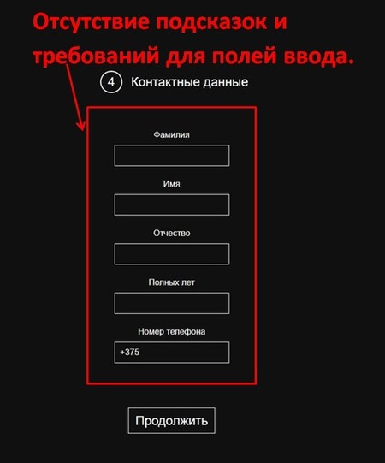 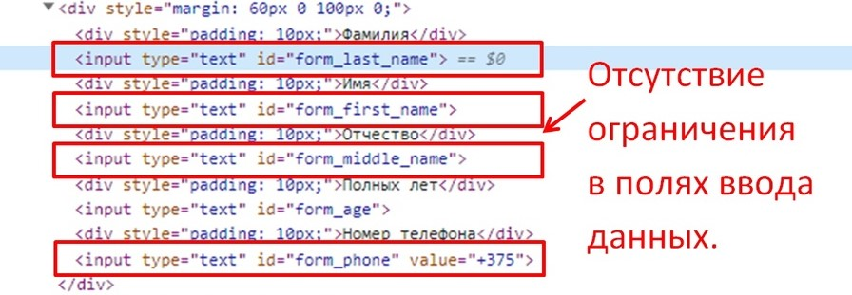

2 | Отсутствие обязательности всех полей |  | 3. Выбрать характеристики автомобиля. | Сообщение о том, что запись на прием тест-драйва не выполнена. | Происходит подтверждение данных и запись на тест-драйв при отставлении пустых полей. | Critical/ Критическая ошибка. |  | 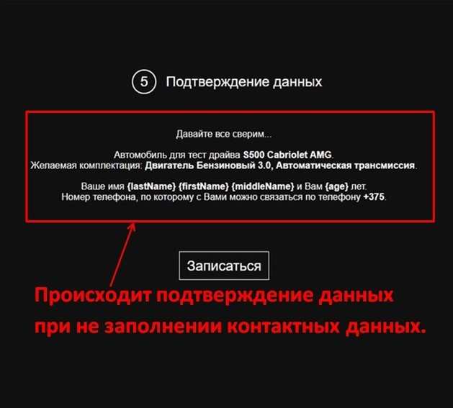 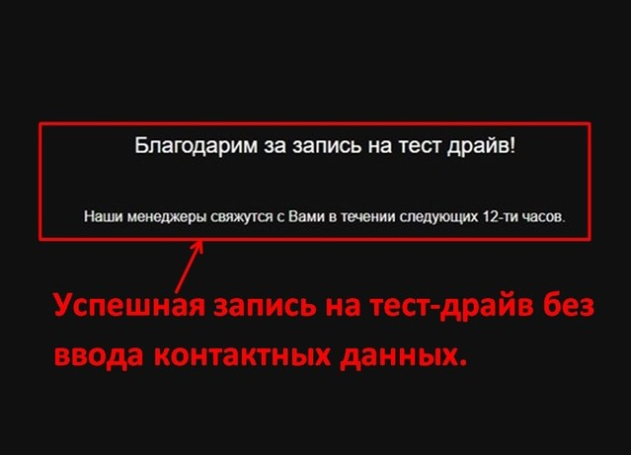
 |  |  | 4. Оставить пустыми поля в разделе "Контактные данные".
 |  |  | 5. Подтверждение данных.
3 | Запись на тест-драйв при заполнении полей: "Полных лет", "Номер телефона" буквами/спецсимволами |  | 3. Перейти в раздел "Контактные данные". | Сообщение о том, что запись на прием тест-драйва не выполнена. | Происходит подтверждение данных и запись на тест-драйв при вводе букв в поля: "Полных лет", "Номер телефона". | Major. Существенный баг |  | 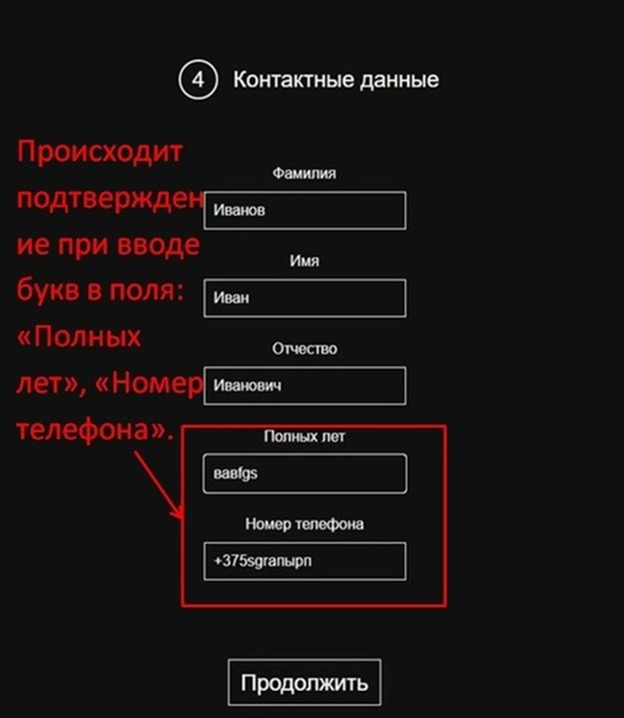 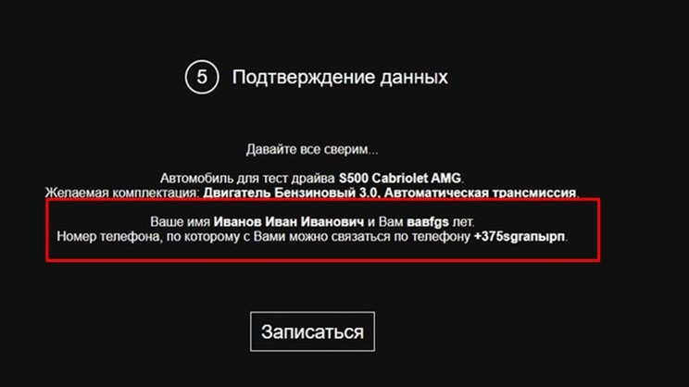
 |  |  | 4. Запись контактных данных. Заполнить одно из полей: "Полных лет", "Номер телефона" буквами.

5 bug-report
Полное описание
ID | Краткое описание | Шаги | Ожидаемый результат | Фактический результат | Важность/ Severity | Приоритет/ Priority | Дефект
 | Окно браузера
1 | Изменение расположения элементов при уменьшении (изменении) окна браузера. | 1. Открыть сайт URL: https://testdrive.andersenlab.com/ | Изменение расположения элементов при уменьшении (изменении) окна браузера. | Не изменяется расположения элементов при уменьшении (изменении) окна браузера. | Trivial/ Тривиальный баг. | Low/ Низкий приоритет. | 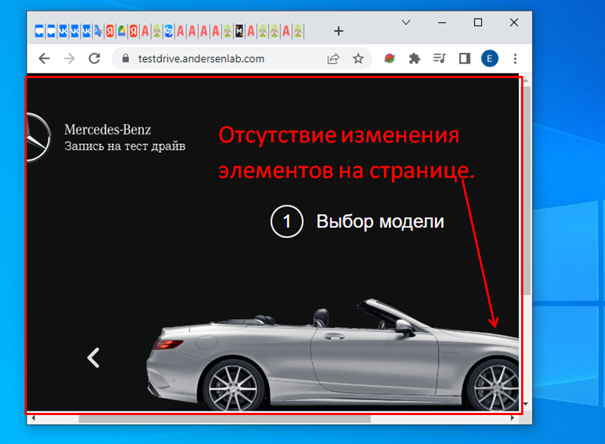
 |  | 2. Выбрать автомобиль > Перейти на старницу "Характеристики автомобиля". |  |  |  |  | 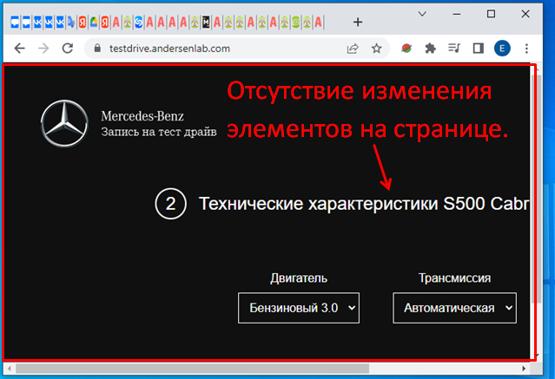
 |  | 3. Выбрать характеристики автомобиля > Перейти на страницу "Контактные данные". |  |  |  |  | 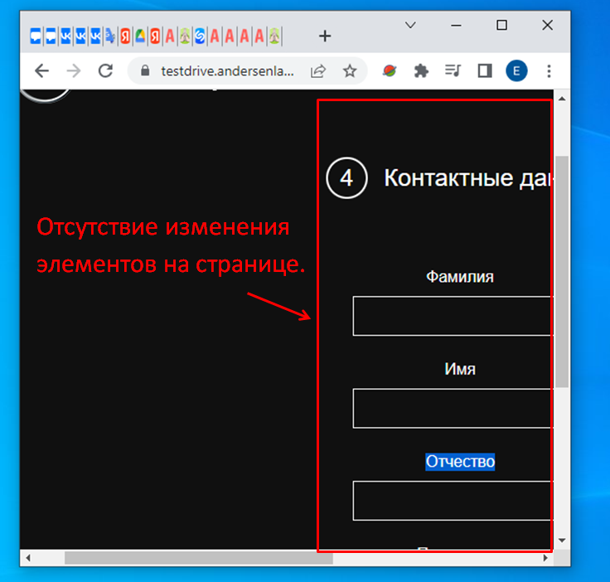
 |  | 4. Ввести контактные данные > Нажать кнопку "Продолжить". Перейти на страницу "Подтверждение данных". |  |  |  |  | 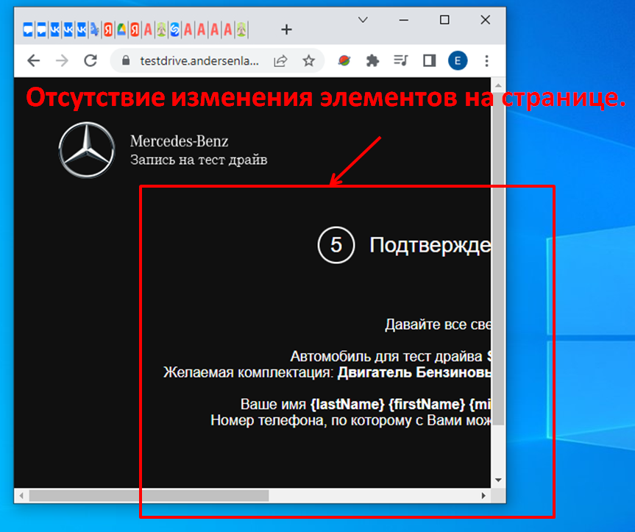

 |  | 5. Подтвердить данные > Нажать кнопку "Записаться". Перейти на страницу "Благодарим за запись на тест-драйв!" |  |  |  |  | 